Feuil1
ID Projets | Dates | Colonne1 | Colonne2 | Nombre de projets
Projet 1 | Phase 1 | Phase 2 | Phase 3 | 1 |  | Reproduire les 3 courbes (Cumul des projets par phase et par mois) - possibilité de filtrer sur des périodes
Projet 2 | 2020-02-02 | 2020-02-03 | 2022-04-05 | 1
Projet 3 | 2020-02-02 | 2020-02-03 | 2022-04-06 | 1
Projet 4 | 2020-02-02 | 2020-02-03 | 2022-04-07 | 1 | Objectif
Projet 5 | 2021-04-04 | 2022-06-06 | 2022-06-06 | 1
Projet 6 | 2021-04-05 | 2022-06-07 | 2022-06-07 | 1
Projet 7 | 2021-04-06 | 2022-06-08 | 2022-06-08 | 1
Projet 8 | 2022-01-01 | 2022-06-09 | 2022-06-09 | 1 |  | 1 table de dates (start date: phase 1 et last date :phase3) -----------------------------------------------------------------------------1ère mesure Nombre de projets phase 1 = CALCULATE( SUM('Récap'[Nombre de projets ]), 'Récap'[phase1l] ) --------------------------------------------------------------------------------------2eme mesure Cumul Mtd = CALCULATE([Nombre de projets phase1], DATESMTD(Dates[Date])) --------------------------------------------------------------------------------------3eme mesure Cumulative Initiale = CALCULATE( [Nombre de projets phase 1], FILTER( ALLSELECTED('Récap'[date phase 1), 'Récap'[Date phase 1] <= MAX('Récap'[Date Phase 1]) ) )
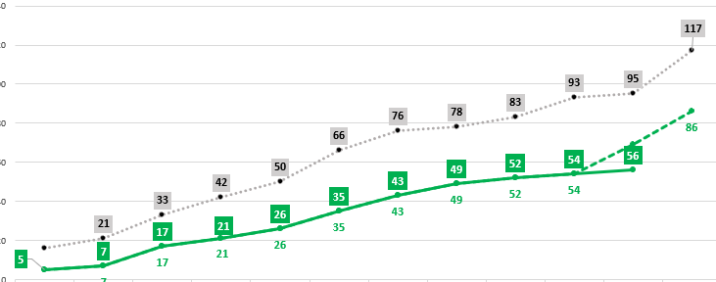
Projet 9 | 2022-01-02 | 2022-06-10 | 2022-06-10 | 1
Projet 10 | 2022-01-03 | 2022-06-11 | 2022-06-11 | 1

